Sheet1
痛快!ふきとばシュー!てぃんぐ!! 仕様書 |  |  | ５－１．プレイヤーキャラクター仕様 | ５－４．プレイヤーの弾

 |  |  | ▼プレイヤーキャラクターの配置 | ▼弾の配置

１．ゲーム概要
・壁の範囲内で自由に移動できるプレイヤを操り、弾を撃って岩や木箱、敵を倒すゲーム |  |  |  | ▼弾の移動
 |  |  | ▼プレイヤーキャラクターの移動

２．基本仕様
プラットフォーム Windows |  |  |  | ５－５．追加）
使用言語,API C#、Windows API、Unity
画面サイズ 1920x1080
ゲームジャンル アクションシューティングゲーム
プレイ人数 1人
入力機器 キーボード、ゲームパッド
フレームレート 60fps

タイトル画面
３．画面遷移フロー |  |  | ５－２．敵
以下のフローで画面の遷移を行う。
 |  |  | ▼敵の配置

ゲーム画面
 |  |  |  | ５－６．システム
 |  | タイトル画面でAキー押下 | ▼敵の動き
 |  |  |  | ▼スコアの表示
 |  |  |  | 画面左上に表示する

 |  | 5面までクリアしたら
エンディング画面

 |  |  | ▼敵の死亡

 |  | エンディング画面でAキー押下

４．タイトル画面仕様 |  |  | ５－３．追加） | ６．リザルト画面仕様

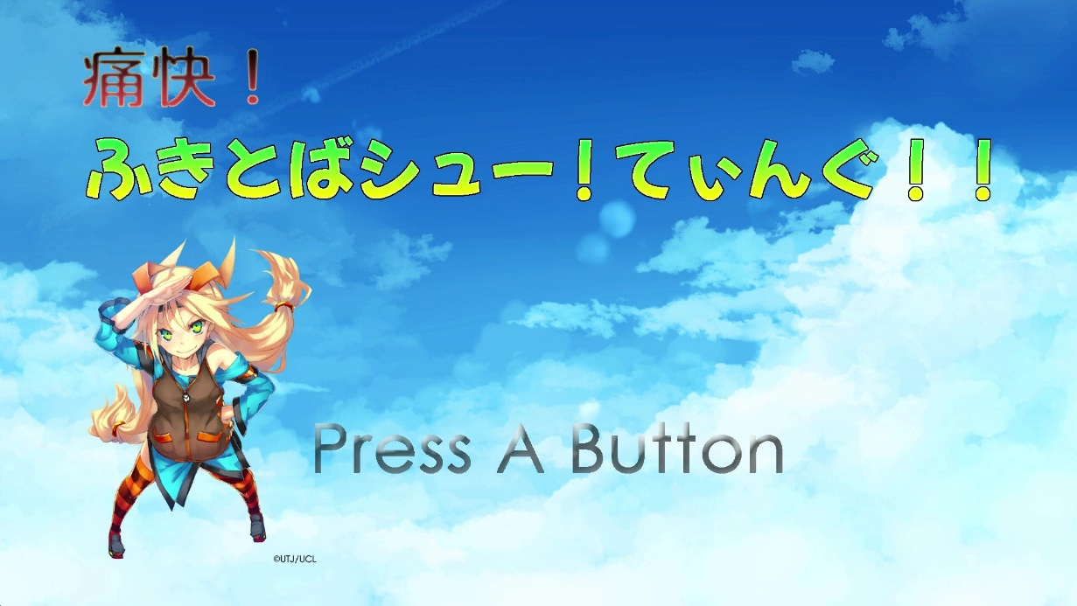
 | ▼画面イメージ |  |  |  | ▼画面イメージ

 | ・タイトル文字(Press A Button)は、点滅して、画面が静止しないようにしている
 | ・Aボタンで効果音と音声を再生して、ゲーム画面に移行 |  |  | ▼リザルト画面の表示
 |  |  |  | ・
 |  |  |  | ・
５．メインゲーム画面

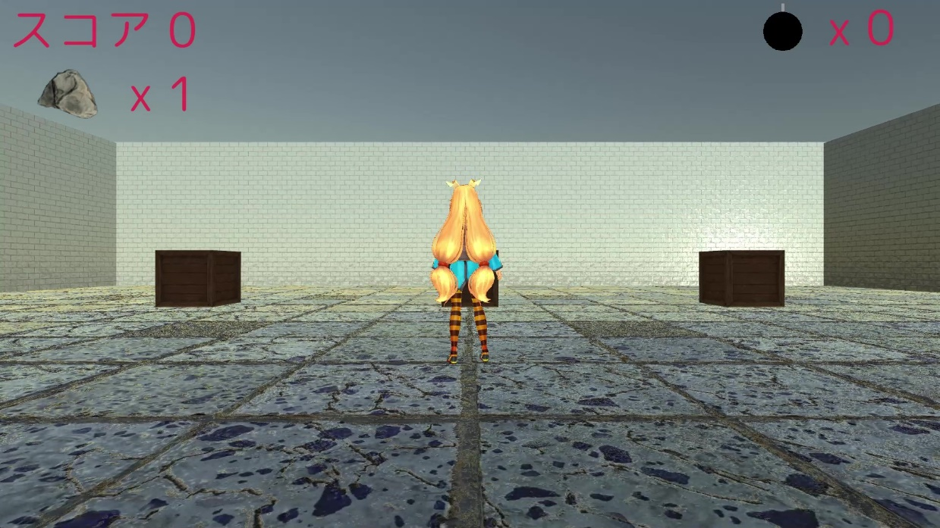
 | ▼画面イメージ
99
999個

①プレイヤー

